B 002-2026
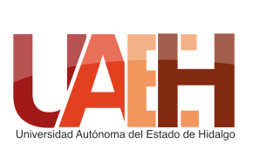 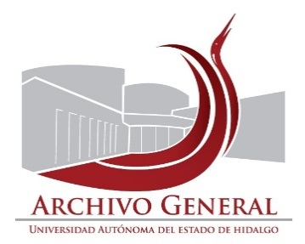 UNIVERSIDAD AUTÓNOMA DEL ESTADO DE HIDALGO SECRETARÍA GENERAL ARCHIVO GENERAL SISTEMA INSTITUCIONAL DE GESTIÓN DOCUMENTAL, ADMINISTRACIÓN DE ARCHIVOS Y TRANSPARENCIA
Inventario de Baja Documentos de Comprobación Administrativa Inmediata
Unidad académica o administrativa: |  | Dirección de Ediciones y Publicaciones |  | No. de Baja | 002/ | 2026
Área Generadora
Departamento de: |  | Planeación y Administración
Fecha de elaboración: |  | 2020-02-13
Fecha de actualización |  | 2026-02-05
 | Cotejó: | L.A. Laura Agiss
NO. DE CAJA | NO. DE EXPEDIENTE | TÍTULO DEL EXPEDIENTE | FECHAS EXTREMAS (AÑOS) | OBSERVACIONES | VALOR DOCUMENTAL
1 | 1 | Archivo administrativo | 2011 - 2016 | Documentos administrativos | Administrativo
1 | 2 | Sistema integral de gestión institucional | 2015 | Documentos administrativos | Administrativo
1 | 3 | Programa Anual Operativo (PAO) | 2013 | Documentos administrativos | Administrativo
El presente inventario de Baja documental consta de 1 foja y ampara la cantidad de 01 caja con 3 expedientes , 0.53 metros lineales de documentación.

Elaboró |  |  | Revisó |  | Autorizó

Mtra. Susana Angelina Diego Santos |  |  | Mtro. Abel Luis Roque López |  | Dr. Asael Ortiz Lazcano
Titular del Archivo de Concenetración |  |  | Director del Archivo General |  | Director de Ediciones y Publicaciones

